Sheet1
9월 2일자 검토내용
인트로 | 관련사항 | 디자인 대응/답변 | 퍼블리싱 대응/답변
1) “제품 한눈에 보기” 카테고리 변경 / 액세서리 맞춤법 확인 |  | 디자인 수정진행 / 카테고리의 변화는 없음
2) “제품 한눈에 보기” 팝업 박스에서 단말기->POS 이동시 오른쪽에 흰색 라인 생김 흰색 라인으로 인해 다른 부분 이동시와 달리 부드럽게 열리지 않음 다른 영역의 경우 1Depth 이동시 좌우가 줄어들면서 이미지가 줌업되는데, 단말기->POS 이동시에는 단말기가 줄고 이미지가 튀어 나오는 느낌 |  | 동일한 방식으로 연출되어있음. / 라인 수정진행
3) 팝업 닫침 X 버튼 크기가 너무 큼 / 작고 굵게 해서 시인성 확대 요청 | 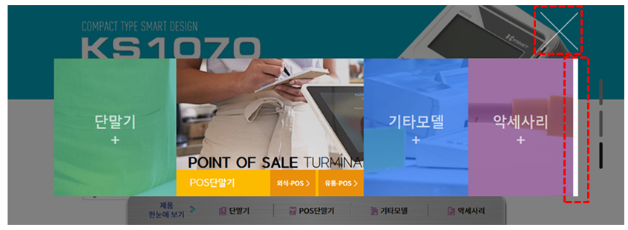 | 재수정시안 제시

4) 디자인 시안 논의시에는 여백이 있는 것으로 알고 있었는데… 현재 퍼블리싱은 너무 전체 화면을 다 쓰려고 함 / 여백을 충분히 부여하였으면 함 아래 PC버전에서 모습도 너무 답답하게 느껴짐 여백 없이 공간을 다 쓰려다 보니 이미지 간섭 발생 |  | 웹브라우저의 창변화에 따른 화면구성의 반응형 적용이며
 |  | 화면상에 뿌려지는 바탕이미지는 좌우를 포함 충분한 여백을 두고 있습니다.
 |  | 기본 해상도와 적정화면 해상도에서 안정적인 표출

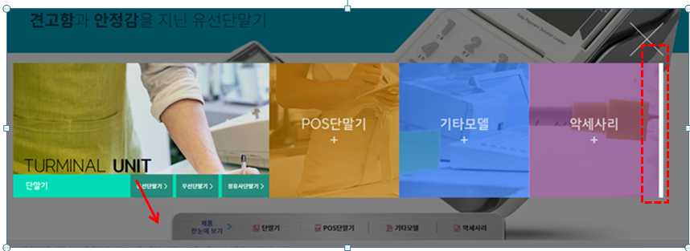
 |  | 현 화면의 경우 화면적정비율에서 크게 벗어남/반응형적용시 감안
5) 팝업 박스에서 외부로 마우스 커서 이동시 이미지 떨림 및 흰색 테두리 발생

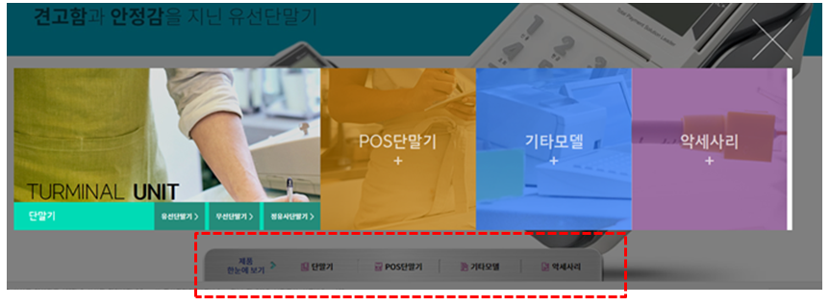
6) 팝업 박스 이미지 영역에서 마우스 커서를 외부로 이동시 하단에서 선택 유입된 경로로 이동 / 선택된 Depth는 유지되어야 함

7) x버튼 선택후 재진입시 이미지 깨짐

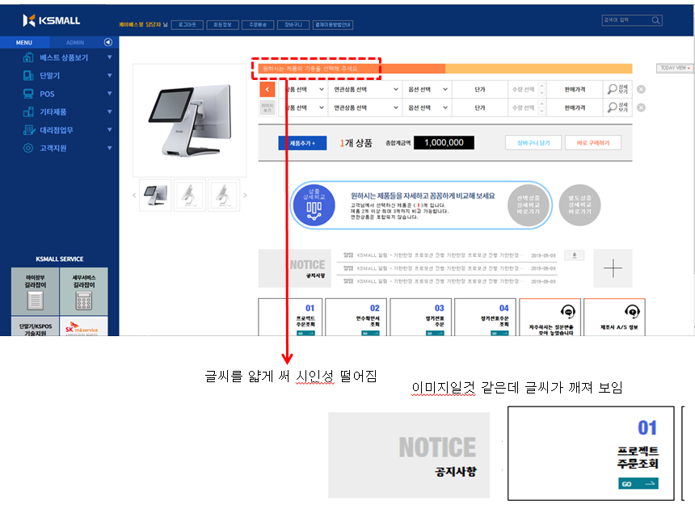
메인 | 관련사항 | 디자인 대응/답변 | 퍼블리싱 대응/답변
1) 글씨가 깨지고 잘 안보임 / 전반적인 폰트 재확인 필요

 |  | 서체타입 조정

 |  | 서체 굵기조정

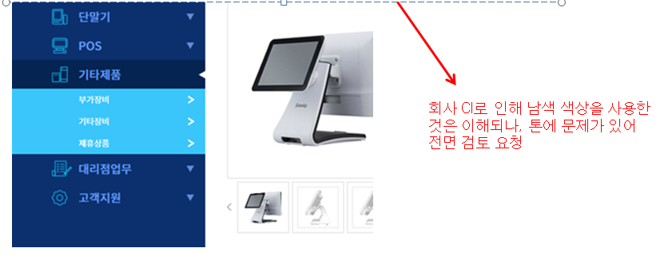
2) 2Deptg 메뉴 선택시 배경 색상으로 인해 퀄리티가 떨어져 보임 1Depth 메뉴도 글씨 시인성 떨어지 |  | 재시안 제시

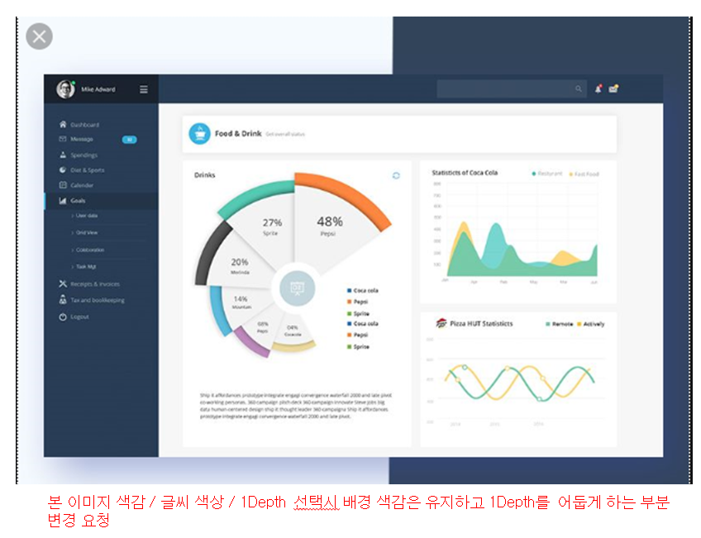

3) “검색하기” 영역 로그인 정보와 동일한 선상으로 아래로 조정 및 양식 박스 형태에서 라인 형태로 변경 요청 |  | 정렬조치

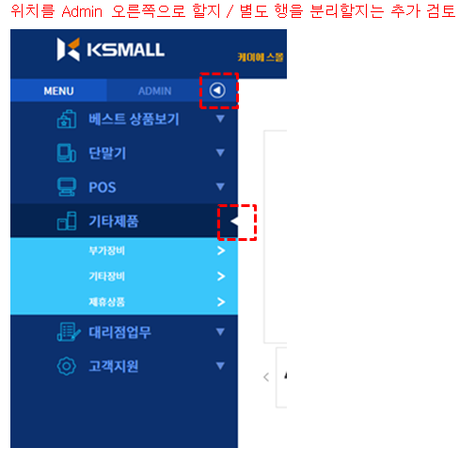
4) 1Depth 선택시 화살표 정렬 요청 |  | 조정
5) Admin 오른쪽 화살표는 아이콘 디자인 필요

 |  | 아이콘 제시

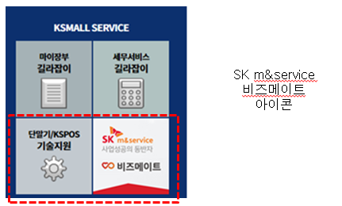
4) KSMAll Service 배경 색상 “기술지원” 색감으로 통일 비즈메이트도 실사가 아닌 텍스로+아이콘으로 처리

 |  | 조정

5) 로그인 이후 제품 선택 전 디폴트 이미지(단말기/POS) 디자인 요청 / 실루엣 형태 간단하게 기본 로그인시는 단말기 디폴트 이미지 사용 제품 비교하기의 경우도 선택전까지 디폴트 이미지 사용 |  | 기존 디폴트 이미지 대비 추가 시안 제시
6) 제품 선택 영역과 결과 영역은 구분 필요 / 기본은 O개 상품 0원으로 요청제품 비교하기의 경우도 선택전까지 디폴트 이미지 사용 제품 추가는 상품 선택 영역으로 이동 |  | 조정

7) 로그인 후 기본 상품 선택 영역 1줄

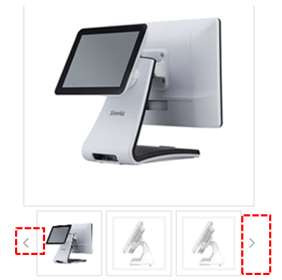
8) 서브 이미지 화살표를 아이콘이 아닌 영역으로 설정 요청 현재는 좌측 형태 / 우측 형태로 변경 |  | 조정

9) Today view 라인 삭제 / 박스내 전체 회색 음영으로 설정 / 정렬 확인 요청

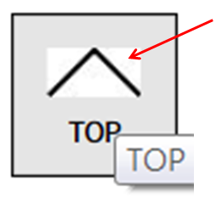
10) Top 버튼 음영 확인
 |  | 수정

11) 별도 상품 상세 비교 아이콘은 선택상품 상세비교와 별도 아이콘 사용 필요 |  | 재시안 제시
12) 메인 공지사항은 유형 / 제목 / 날짜만 표기 “다운로드” 아이콘 삭제 + 표시 삭제 / 공지사항 아래에 (더보기) 등으로 텍스트 처리 후 해당 영역 선택시 화면이동 |  | 조정

13) 메뉴 아이콘 조정 요청 라인이 너무 진함 / 회색 등 사용 요청 좌측 4개 메뉴 숫자 삭제 / 아이콘 처리 요청 “Go” 삭제 좌측 4개 메뉴도 상단 라인은 노란색 / 남색 등 별도 컬러 사용 요청 마우스 커서 위치시 효과도 우측 메뉴와 동일하게 요청(단, 색상은 상단 라인 컬러와 동일하게) |  | 재시안 제시

1) 제품 리스트 양식 변경 요청 / 하단에 네모 박스가 좋을지 라운데 형태 음영이 좋을지 검토 요청 2) 제품 코드 삭제 3) 품절 여부 표출 영역 확인 요청(제품 리스트 or 제품 상세) | 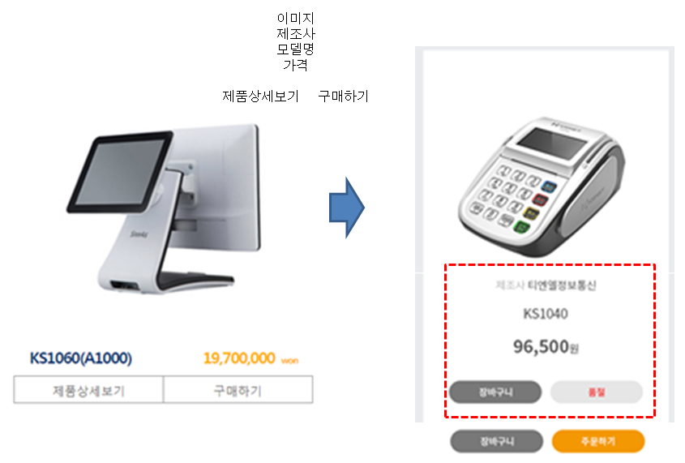 | 재조정시안 제시
제품상세페이지 | 관련사항 | 디자인 대응/답변 | 퍼블리싱 대응/답변
1) 제품 이미지 / 선택 영역 양식 변경 2) 제품 특징 등 소제목 앞에 여백 필요 3) 본 영역을 유지할 수 있게 제품 특징에 몇줄 / 몇글자 등 가이드라인 제공 필요 4) 다른 제품 보기 버튼 확대 필요(이미지 변경 영역으로 오해 가능) 5) 제품명 표출 영역 흑은 상단 메뉴바 영역 디자인 확인 요청 - 예시 이미지의 색감도 메뉴영업 색감 검토시 참조해 주시기 바랍니다. 6) 제조사 및 연락처 표시 영역이 너무 좌측으로 좁게 배치되어 있어 좌우 배분 및 상호 최대 표기 가이드라인 제공 필요 | 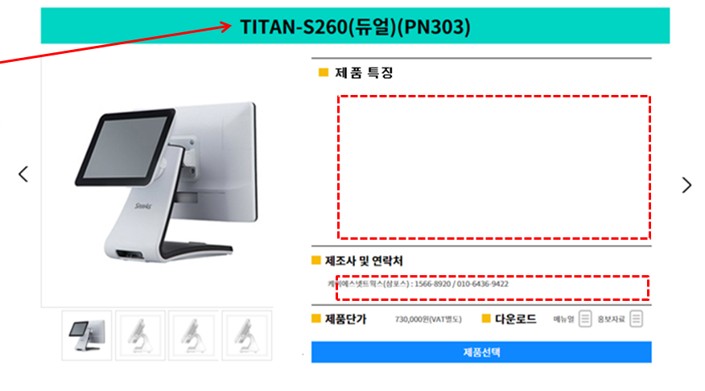 | 재조정 시안 제시
6) 제품 비교하기 영역 재설정 요청 -> 직관적으로 “제품 비교하기” 버튼으로 처리하는 것은 어떨지… 제품을 선택하고 다음에 어떤 행동을 하는 것인지 연관성이 떨어짐 |  | 재조정 고려 및 제안
7) 본 화면을 포함하여 화면 네비게이션은 어디에 위치 하는지? |  | 일괄처리
8) 메뉴탬 카테고리 변경 요청 |  | 적용
9) 메뉴탬 추가에 따른 메뉴탭 표출 디자인 변경 검토 요청 |  | 재구성 및 제시
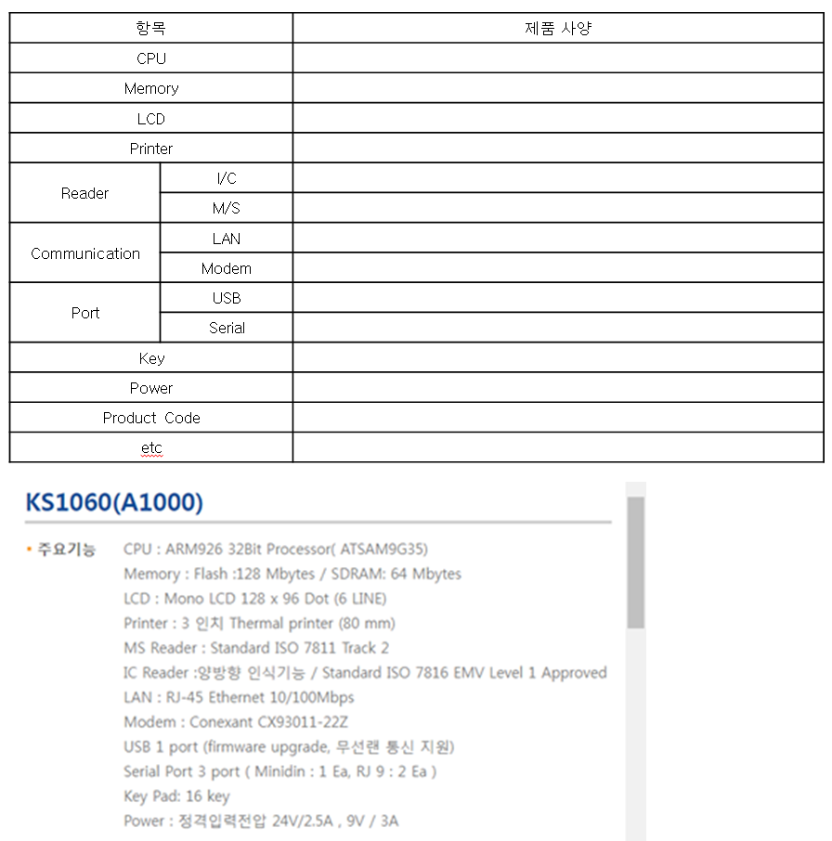
9) 주요 기능은 기존과 동일한 양식 유지 / 디자인은 제품 이미지만 볼 수 있도록 구성 | 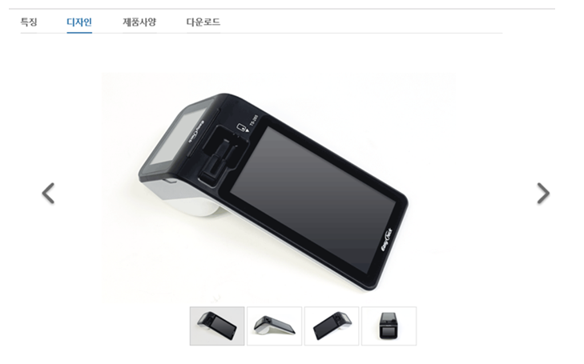 | 재조정 제시

10) 연관 상품을 하단 나열이 아니라 별도 화면으로 배치 요청 |  | 적용
1) 제고 영역 추가 / 매뉴얼&홍보자료 영역을 확대해서 다운로드를 한줄로 배치 2) 장바구니 담기 / 제품주문 영역으로 변경 필요 - 제품 선택 후 어떻게 할지 불명확 | 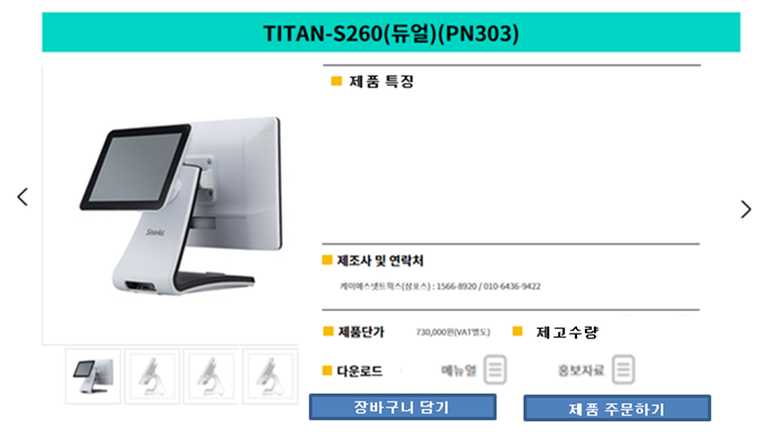 | 재조정 시안 제시
2) 옵션 / 연관상품 주문 / 주문형식 선택 영역 추가 필요 1안 : 제품 주문 or 장바구니 담기 선택시 레이어로 철리할지 2안 : 본 화면내 영역을 지정할지 -> 이 경우 좀 지저분해 질 듯… 3안 : 주문서 형태에서 선택하게 할지 |  | 고려 및 제안
메인페이지 | 관련사항 | 디자인 대응/답변 | 퍼블리싱 대응/답변
1) 주문 형식 선택 추가 요청 - 화면에 직접 표출할지 레이어로 할지 검토 요청 | 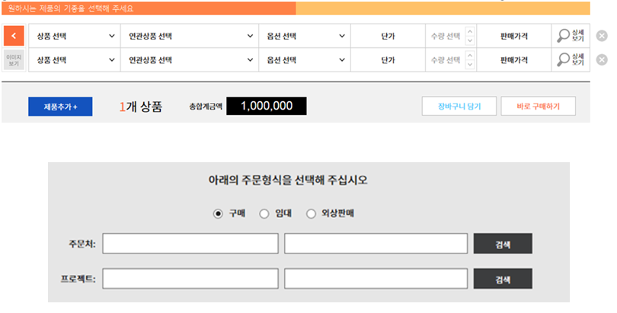 | 고려 및 제안
공지사항페이지 | 관련사항 | 디자인 대응/답변 | 퍼블리싱 대응/답변
1) 화면 설명 내용 축소 / 화면 네비게이션 하단 정렬 => 모든 화면 검토 요청 2) 공지사항 기본 10줄 표시 | 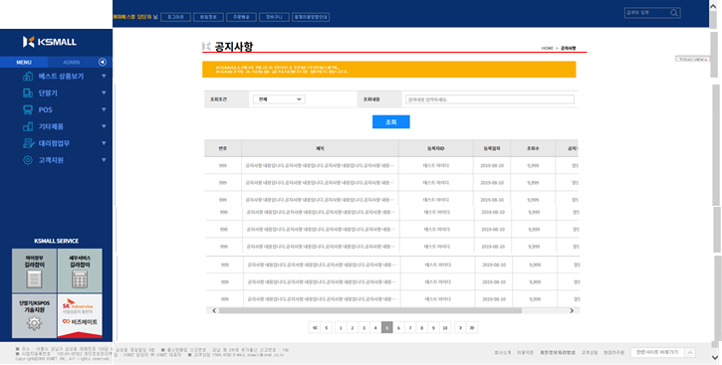 | 적용
3) 화면 명칭 표출 양식 통일화 필요 - 가급적 공지사항 양식 선호 |  | 일괄적용 제시
4) 조회조건 / 조회내용 가운데 정렬 및 영역 재배분 요청 5)” 조회내용”을 “제목검색” / ‘검색하려는 제목을 입력하세요.”로 변경 | 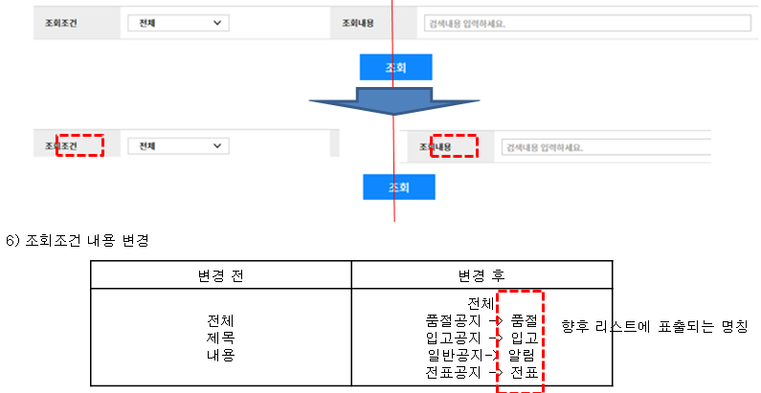 | 일괄적용 제시
7) 하단 스크롤 없게 영역 재분배 및 컬럼 변경 요청 | 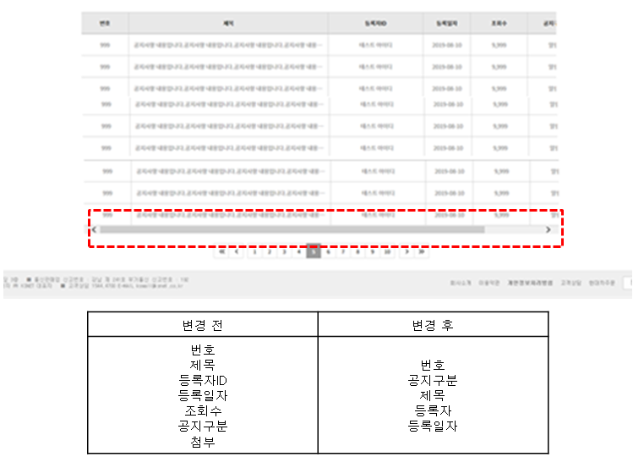 | 적용

